výsledková listina
VÝSLEDKOVÁ LISTINA |  |  |  |  |  |  |  |  |  | * Vyplňovat pouze body a čas v červeném rámečku, formát času 01:30,50
 | Název akce: | STARTOVAKA RALLY OBEDIENCE |  |  |  |  |  |  | LOCKED | VÝCHOZÍ NASTAVENÍ - řazeno dle startovního čísla, umístění týmů po třídách dle startovky, v ZELENÉM poli 10-I nastaveno Dle třídy. Pokud chcete vidět umístění všech bez rozdílu tříd, požijte volbu CELKOVÉ.

 | Pořadatel: | OBEDIENCE KLUB ČR

 | Místo konání: | PC

 | Datum konání: | 2023-08-07

 | Rozhodčí: | Jana Nováková |  |  |  |  |  | Dle třídy

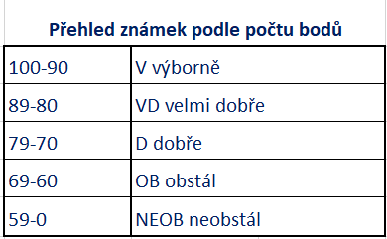
Startovní číslo | Jméno psovoda | Jméno psa | Plemeno | Třída | *Body celkem | *čas | Známka | Pořadí
1
2
3
4
5
6
7
8
9
10
11
12
13
14
15
16
17
18
19
20
21
22
23
24
25
26
27
28
29
30
31
32
33
34
35
36
37
38
39
40
41
42
43
44
45
46
47
48
49
50

